关系图
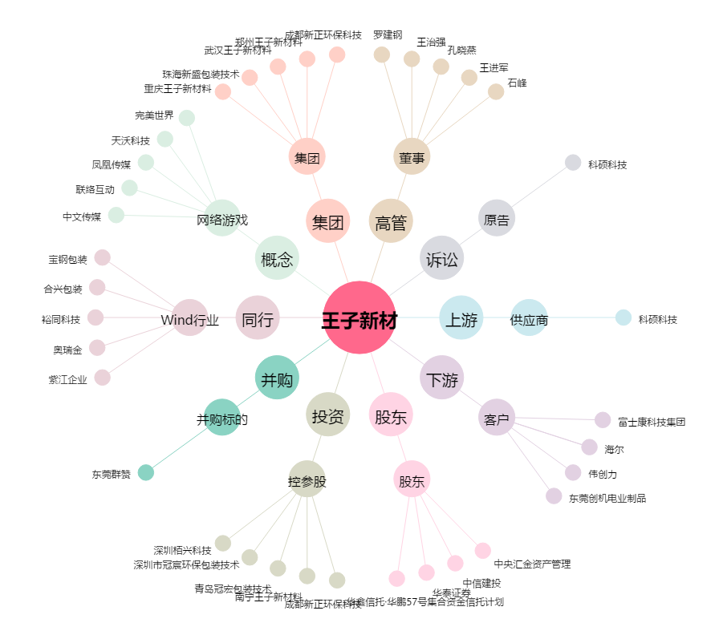
王子新材[002735.SZ] - 关系概览图

